상품제안서
카카오 어피치페이스 kf94소형v마스크 1매입 | 상품코드: F24076

 |  |  |  |  |  |  | 02-412-0044 | www.easy1.co.kr
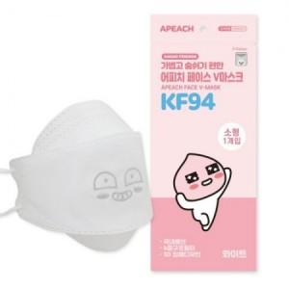

【상세/제작정보】 | 비말차단 / 4중구조 / 코 지지대 / 뛰어난 통기성

【인쇄/포장옵션】 | 스티커 / 포장불가능

【공급단가】 | 수량 | 1,000~ | 2,000~ | 3,000~ | 5,000~ | 10,000~
*VAT별도 | 단가 | 930원 | 920원 | 900원 | 870원 | 860원

【상품 URL】 | https://dev.easy1.co.kr:443/src/goods_detail.php?gdno=24076

